报价单
国际医疗部沙发及茶几采购清单及技术要求
序号 | 品名 | 暂估数量 | 单位 | 参考家具图片 | 技术要求 | 单价（元） | 合价（元）
1 | 三人位沙发 | 4 | 个 | 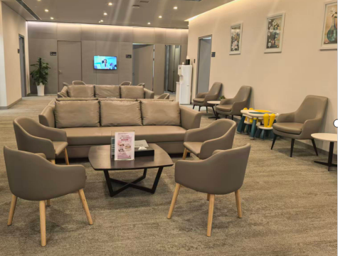 | 参考尺寸：2100*880*880mm 木框：整体框架采用松木或同等档次实木框架 板材：E0级9-15mm环保多层实木板 蛇簧：采用优质3.0MM锰钢蛇簧，环形钢筋固定。 海绵：座垫采用60D与50D原生高密度海绵复和而成，靠背采用45D原生中密度海绵。 皮质：选用优质超纤皮，皮质平整、柔软，耐磨抗污，颜色可选。 椅脚：实木橡木脚。
2 | 单人沙发 | 22 | 个 |  | 参考尺寸：950*850*900mm 木框：整体框架采用松木或同等档次实木框架 板材：E0级9-15mm环保多层实木板。 蛇簧：采用优质3.0MM锰钢蛇簧，环形钢筋固定。 海绵：座垫采用60D与50D原生高密度海绵复和而成，靠背采用45D原生中密度海绵。 皮质：选用优质超纤皮，皮质平整、柔软，耐磨抗污，颜色可选。 椅脚：实木橡木脚。
3 | 茶几 | 5 | 个 |  | 参考尺寸：1200*600*400MM 基材：22mm厚黑胡桃或同等档次原木，无结疤，整板直拼，颜色可选。 油漆：食品级木蜡油，环保无异味。 框架支架：加厚冷轧钢钢架，方管 40×40mm，管材壁厚不小于2.5mm，一体折弯焊接，表面静电喷涂工艺，防锈耐腐蚀，承重能力强，颜色可选。 脚垫： 静音防滑可调脚，高低调节 ±8mm，自动找平
4 | 圆几 | 3 | 个 | 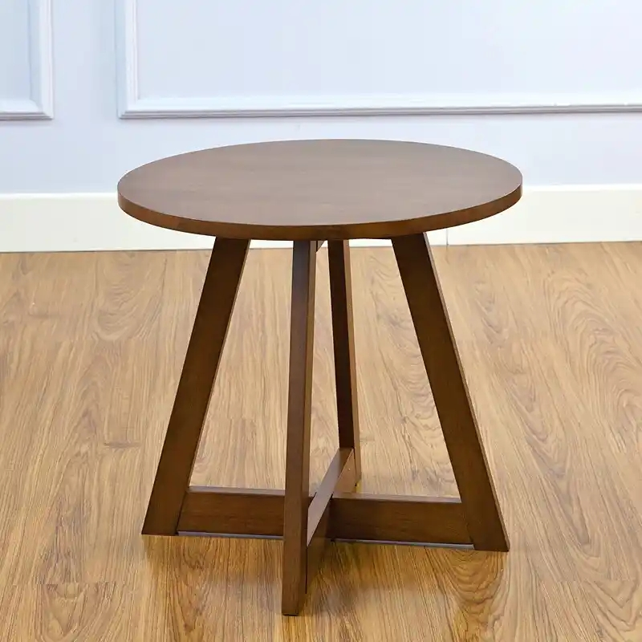 | 参考尺寸：桌面直径70CM 基材：22mm黑胡桃或同等档次原木，无结疤，整板直拼，颜色可选。 油漆：食品级木蜡油，环保无异味。 框架支架：加厚冷轧钢钢架，方管 40×40mm，管材壁厚不小于2.5mm，一体折弯焊接，表面静电喷涂工艺，防锈耐腐蚀，承重能力强，颜色可选。 脚垫： 静音防滑可调脚，高低调节 ±8mm，自动找平
总价：

